图纸信息表
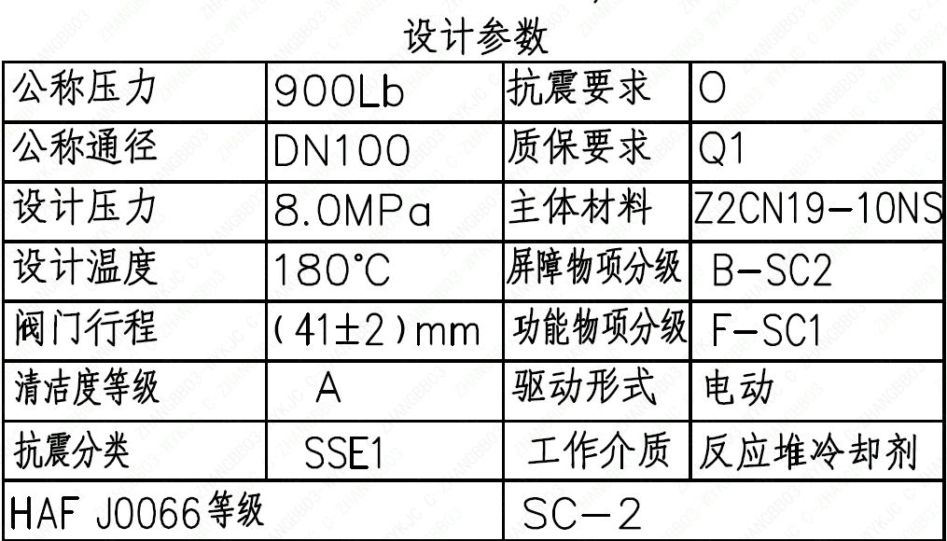
页码 | 表格名称 | 字段名称 | 字段值 | 标准字段名 | 标准字段值
1 | 设计参数 | 公称压力 | 900Lb
1 | 设计参数 | 公称通径 | DN100 | 阀门入口口径 | DN100
 |  |  |  | 阀门出口口径 | DN100
1 | 设计参数 | 设计压力 | 8.0MPa | 设计压力 | 8
1 | 设计参数 | 设计温度 | 180℃ | 设计温度 | 180
1 | 设计参数 | 阀门行程 | (41±2)mm
1 | 设计参数 | 清洁度等级 | A | 清洁度等级 | A
1 | 设计参数 | 抗震分类 | SSE1 | 抗震分类 | SSE1
1 | 设计参数 | HAF J0066 等级 | SC-2 | 核安全等级（阀门本体） | SC-2
1 | 设计参数 | 抗震要求 | O | 抗震要求 | O
1 | 设计参数 | 质保要求 | Q1 | 物项质保等级 | Q1
1 | 设计参数 | 主体材料 | Z2CN19-10NS
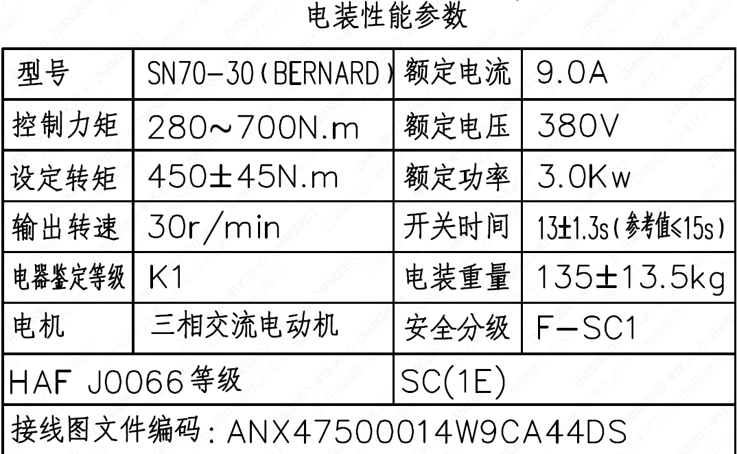
1 | 设计参数 | 屏障物项分级 | B-SC2 | 屏障物项分级 | B-SC2
1 | 设计参数 | 功能物项分级 | F-SC1 | 功能物项分级（可运行性） | F-SC1
 |  |  |  | 功能物项分级（完整性） | F-SC1
1 | 设计参数 | 驱动形式 | 电动 | 驱动类型 | Electric
1 | 设计参数 | 工作介质 | 反应堆冷却剂 | 流体介质 | P
1 | 电装性能参数 | 型号 | SN70-30（BERNARD）
1 | 电装性能参数 | 控制力矩 | 280～700N.m
1 | 电装性能参数 | 设定转矩 | 450±45N.m
1 | 电装性能参数 | 输出转速 | 30r/min
1 | 电装性能参数 | 电器鉴定等级 | K1 | 驱动装置鉴定程序 | K1
1 | 电装性能参数 | 电机 | 三相交流电动机
1 | 电装性能参数 | HAF J0066 等级 | SC(1E) | 核安全等级（执行机构） | 1E
1 | 电装性能参数 | 接线图文件编码 | ANX47500014W9CA44DS
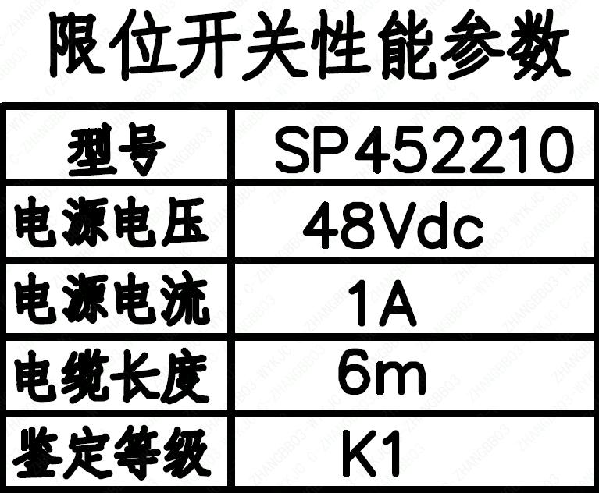
1 | 电装性能参数 | 额定电流 | 9.0A
1 | 电装性能参数 | 额定电压 | 380V
1 | 电装性能参数 | 额定功率 | 3.0Kw
1 | 电装性能参数 | 开关时间 | 13±1.3s（参考值 ≤ 15s）
1 | 电装性能参数 | 电装重量 | 135±13.5kg
1 | 电装性能参数 | 安全分级 | F-SC1
1 | 限位开关性能参数 | 型号 | SP452210
1 | 限位开关性能参数 | 电源电压 | 48Vdc
1 | 限位开关性能参数 | 电源电流 | 1A
1 | 限位开关性能参数 | 电缆长度 | 6m
1 | 限位开关性能参数 | 鉴定等级 | K1 | 限位开关鉴定程序 | K1
1 | 阀门参数表 | FI | 1RIS1291VP/1RIS1292VP/1RIS2291VP/1RIS2292VP/1RIS3292VP/2RIS1291VP/2RIS1292VP/2RIS2291VP/2RIS2292VP/2RIS3292VP/2RIS3291VP/2RIS3291VP | 功能位置编码 | 1RIS1291VP,1RIS1292VP,1RIS2291VP,1RIS2292VP,1RIS3292VP,2RIS1291VP,2RIS1292VP,2RIS2291VP,2RIS2292VP,2RIS3292VP,2RIS3291VP,2RIS3291VP
1 | 阀门参数表 | 阀门通径mm | 100 | 阀门入口口径 | DN100
 |  |  |  | 阀门出口口径 | DN100
1 | 阀门参数表 | 阀门通径in | 4
1 | 阀门参数表 | 开关力矩（N・m)(实际值） | 450±45
1 | 阀门参数表 | 重量（Kg)(理论值） | 455±46
1 | 阀门参数表 | 重量（Kg)(参考值） | ≤520
1 | 阀门参数表 | 重心（x,y,z)(理论值） | (38,17,371)
1 | 阀门参数表 | 阀体最小壁厚（mm） | 13
1 | 阀门参数表 | 采购RIN | HIT-SB0100SA | 采购RIN码 | HIT-SB0100SA
1 | 阀门参数表 | 供货RIN | HITSSB0100SPACIBG | 供货RIN码 | HITSSB0100SPACIBG
1 | 阀门参数表 | 接管尺寸（mm） | ∅114.3×8.56（入口） ∅114.3×6.02（出口） | 入口接管外径 | 114.3
 |  |  |  | 入口接管壁厚 | 8.56
 |  |  |  | 出口接管外径 | 114.3
 |  |  |  | 出口接管壁厚 | 6.02
1 | 阀门参数表 | CV（计算值） | 183 | 设计要求流量系数 | 183
1 | 阀门参数表 | 外形图文件编码 | ANX47500019W9CA44DD 1/2

试验要求
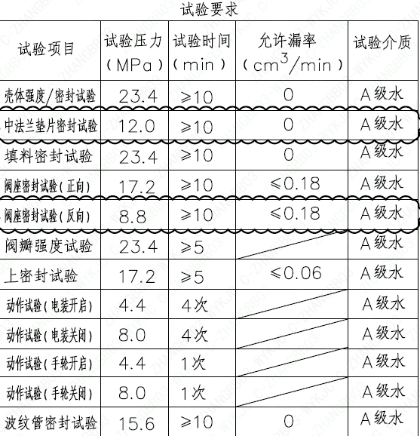
页码 | 试验项目 | 试验压力(MPa) | 试验时间(min) | 允许漏率(cm³/min) | 试验介质
1 | 壳体强度/密封试验 | 23.4 | ≥ 10 | 0 | A级水
1 | 中法兰垫片密封试验 | 12.0 | ≥ 10 | 0 | A级水
1 | 填料密封试验 | 23.4 | ≥ 10 | 0 | A级水
1 | 阀座密封试验（正向） | 17.2 | ≥ 10 | ≤ 0.18 | A级水
1 | 阀座密封试验（反向） | 8.8 | ≥ 10 | ≤ 0.18 | A级水
1 | 阀瓣强度试验 | 23.4 | ≥ 5 |  | A级水
1 | 上密封试验 | 17.2 | ≥ 5 | ≤ 0.06 | A级水
1 | 动作试验（电装开启） | 4.4 | 4次 |  | A级水
1 | 动作试验（电装关闭） | 8.0 | 4次 |  | A级水
1 | 动作试验（手轮开启） | 4.4 | 1次 |  | A级水
1 | 动作试验（手轮关闭） | 8.0 | 1次 |  | A级水
1 | 波纹管密封试验 | 15.6 | ≥ 10 | 0 | A级水

材料清单
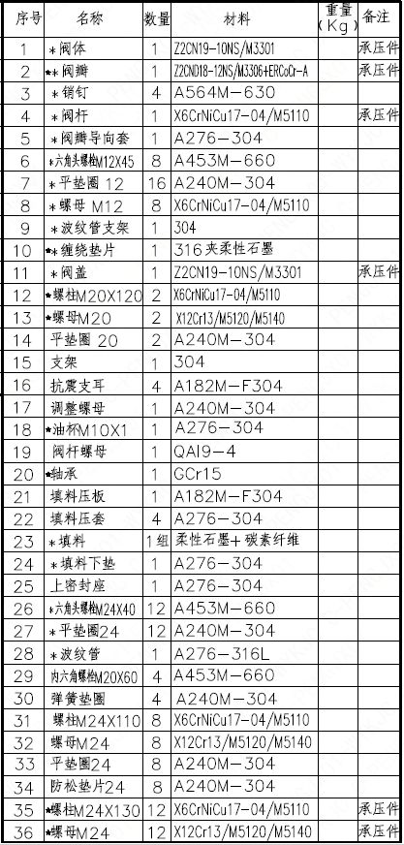
页码 | 序号 | 名称 | 数量 | 材料 | 重量(Kg) | 备注
1 | 1 | *阀体 | 1 | Z2CN19-10NS/M3301 |  | 承压件
1 | 2 | ★*阀瓣 | 1 | Z2CN18-12NS/M3306+ERCoCr-A |  | 承压件
1 | 3 | *销钉 | 4 | A564M-630
1 | 4 | *阀杆 | 1 | X6CrNiCu17-04/M5110 |  | 承压件
1 | 5 | *阀瓣导向套 | 1 | A276-304
1 | 6 | *六角头螺栓M12×45 | 8 | A453M-660
1 | 7 | *平垫圈12 | 16 | A240M-304
1 | 8 | *螺母M12 | 8 | X6CrNiCu17-04/M5110
1 | 9 | *波纹管支架 | 1 | 304
1 | 10 | ★*缠绕垫片 | 1 | 316夹柔性石墨
1 | 11 | *阀盖 | 1 | Z2CN19-10NS/M3301 |  | 承压件
1 | 12 | *螺柱M20×120 | 2 | X6CrNiCu17-04/M5110
1 | 13 | *螺母M20 | 2 | X12Cr13/M5120/M5140
1 | 14 | 平垫圈20 | 2 | A240M-304
1 | 15 | 支架 | 1 | 304
1 | 16 | 抗震支耳 | 4 | A182M-F304
1 | 17 | 调整螺母 | 1 | A240M-304
1 | 18 | ★油杯M10×1 | 1 | A276-304
1 | 19 | 阀杆螺母 | 1 | QAl9-4
1 | 20 | ★轴承 | 1 | GCr15
1 | 21 | 填料压板 | 1 | A182M-F304
1 | 22 | 填料压套 | 4 | A276-304
1 | 23 | *填料 | 1组 | 柔性石墨+碳素纤维
1 | 24 | *填料下垫 | 1 | A276-304
1 | 25 | 上密封座 | 1 | A276-304
1 | 26 | *六角头螺栓M24×40 | 12 | A453M-660
1 | 27 | *平垫圈24 | 12 | A240M-304
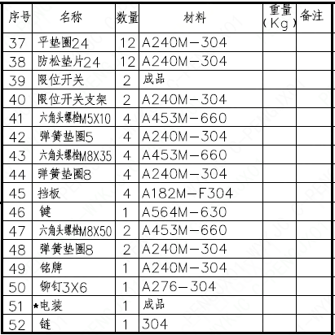
1 | 28 | *波纹管 | 1 | A276-316L
1 | 29 | 内六角螺栓M20×60 | 4 | A453M-660
1 | 30 | 弹簧垫圈 | 4 | A240M-304
1 | 31 | 螺柱M24×110 | 8 | X6CrNiCu17-04/M5110
1 | 32 | 螺母M24 | 8 | X12Cr13/M5120/M5140
1 | 33 | 平垫圈24 | 8 | A240M-304
1 | 34 | 防松垫片24 | 8 | A240M-304
1 | 35 | ★螺柱M24×130 | 12 | X6CrNiCu17-04/M5110 |  | 承压件
1 | 36 | ★螺母M24 | 12 | X12Cr13/M5120/M5140 |  | 承压件
1 | 37 | 平垫圈24 | 12 | A240M-304
1 | 38 | 防松垫片24 | 12 | A240M-304
1 | 39 | 限位开关 | 2 | 成品
1 | 40 | 限位开关支架 | 2 | A240M-304
1 | 41 | 六角头螺栓M5×10 | 4 | A453M-660
1 | 42 | 弹簧垫圈5 | 4 | A240M-304
1 | 43 | 六角头螺栓M8×35 | 4 | A453M-660
1 | 44 | 弹簧垫圈8 | 4 | A240M-304
1 | 45 | 挡板 | 4 | A182M-F304
1 | 46 | 键 | 1 | A564M-630
1 | 47 | 六角头螺栓M8×50 | 2 | A453M-660
1 | 48 | 弹簧垫圈8 | 2 | A240M-304
1 | 49 | 铭牌 | 1 | A240M-304
1 | 50 | 铆钉3×6 | 1 | A276-304
1 | 51 | ★电装 | 1 | 成品
1 | 52 | 链 | 1 | 304

图签栏
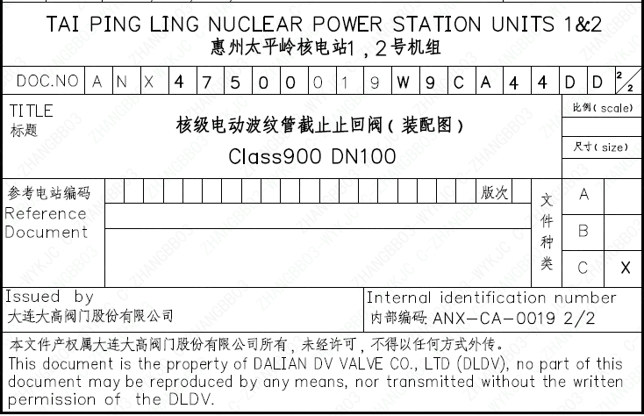
页码 | 文件编码 | 卷标 | 标题 | 参考文件编码 | 参考电站编码版次
1 | ANX47500019W9CA44DD | 2/2 | 核级电动波纹管截止止回阀（装配图）Class900 DN100

